MoTa
TC-ID | TR-ID | Description | Test Procedure | Test Steps | Test Data | Expected Results | Type | Actual Results | Status | Resolution | Notes
TC001 | UI_001 | Kiểm tra tìm kiếm | 1. Nhập địa điểm 2. Nhập thời gian 3. Nhập số lượng | 1. Mở liên kết https://www.booking.com 2. Nhập địa điểm là "Hội An" 3. Nhập thời gian "CheckIn: 31/08/2019", "CheckOut: 04/09/2019" 4. Nhập số lượng "Adults: 3", "Children: 1", "Rooms: 2" | @ "Place" = "Hội An" @"CheckIn" = "31/08/2019" @"CheckOut" = "04/09/2019" "Adults" = "3" "Children" = "1" "Rooms" = "2" | Trả về Form có thông tin tương ứng với nội dung đã điền | UI / + | 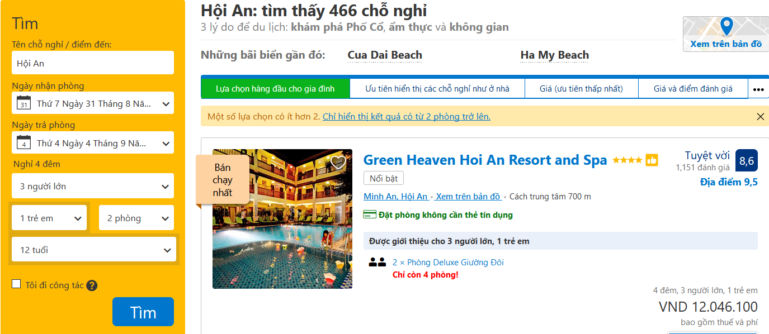 --- | Pass
TC002 | UI_001 | Kiểm tra thông tin không tồn tại | 1. Nhập địa điểm 2. Nhập thời gian 3. Nhập số lượng | 1. Mở liên kết https://www.booking.com 2. Nhập địa điểm là "Amazonas, Brazil" 3. Nhập thời gian "CheckIn: 31/08/2019", "CheckOut: 04/09/2019" 4. Nhập số lượng "Adults: 10", "Children: 10", "Rooms: 2" | @ "Place" = "Amazonas, Brazil" @"CheckIn" = "31/08/2019" @"CheckOut" = "04/09/2019" "Adults" = "10" "Children" = "10" "Rooms" = "2" | Trả về Form có thông tin tương ứng với nội dung đã điền và Không tìm thấy kết quả | UI / + |  | Pass

